最初にご覧下さい
 | 0 | 2026/04/15 ver.
北海道立青少年体験活動支援施設ネイパル厚岸 利用申込書の入力について

赤のシート…必ず入力が必要です

入力シート……色付きのセルに必要事項を入力してください
2）利用計画書……晴天時・荒天時の活動内容と、指導の希望について記載してください
黄色のシート…必要に応じて入力してください

5）野外炊事注文書…………野外炊事を行う方
6）創作材料注文書……………創作活動を希望する方
7)創作材料注文書(荒天)…上記について、荒天時のみ発生する方
8）周辺施設減免調書………減免対象の施設を利用される方
9)利用料免除申請書………施設使用料の免除対象者がいる団体はご提出ください
10)飲酒交流申請書………飲酒交流を希望する団体はご提出ください
11)カヌー乗船名簿…………カヌーを希望する団体はご提出ください
12)修学旅行等であることの証明書…………宿泊税が免除となる学校団体はご提出ください
※この申請書には「食物アレルギー確認書」は含まれておりません。
（HPからダウンロードをお願いします）

色のないシートは「入力シート」に入力することで自動的に反映されます
※追記事項等がある場合は直接入力してください
提出方法①「E-mail」
提出方法②「FAXまたは郵送」

メール本文に「利用日」「団体名」を記載の上、申請書を添付して下記メールアドレスまでお送りください。 ※Excelのままでお送りください。
napal.akkeshi@gmail.com
「１)利用申込書」～「12）利用料計算書」をお送りください
FAX：0153-52-1152
郵送先：〒088-1113厚岸郡厚岸町愛冠６番地

20240528 | 野外炊事改訂（雨天時料金を追加）
20240604 | 減免申請書追加
20241001 | 飲酒交流申請書（所長名変更）
20241110 | 食事料金改定
20250328 | お弁当、創作材料活動費、キャンセル規定改定
20250402 | 領収書発行希望シート
20250524 | 指導希望欄削除、食事申込書改定
20250610 | 食事申込書不具合修正
20250806 | 屋外キャンプファイヤーの金額不具合修正
20260415 | 宿泊税追加、その他不具合修正

1)利用申込書
ネイパル厚岸利用申込書

 |  |  |  |  |  |  | 申込み日 | 0
申込者 | 団体(学校)名 |  | 0 |  |  | 団体責任者 |  | 0
 | 住 所 |  | 0
 | ふりがな |  | 0 |  |  | 連絡先電話番号 |  | 0
 | 担当者氏名 |  | 0 |  |  | FAX番号 |  | 0
利用の目的 | 0
利用期間 | （入所） |  |  |  | （退所）
泊
日
 | 0 |  |  | ～ | 0 |  |  |  | 0 | 1
性別
区分
 |  | 乳児 幼児 | 幼児 (４歳以上) | 小学生 | 中学生 | 高校生 | 大学生 高等専門 学校生 | 引率者 保護者 | 一般 | 計
利用者数 | 男性 | 0 | 0 | 0 | 0 | 0 | 0 | 0 | 0 | 0
 | 女性 | 0 | 0 | 0 | 0 | 0 | 0 | 0 | 0 | 0
 | 計 | 0 | 0 | 0 | 0 | 0 | 0 | 0 | 0 | 0
指導（引率） 責任者 | (職・氏名) | 0

2)利用計画書
記入例↓
こちらは「計画書」の例になります。 定時刻も一緒にご確認ください。
ネイパル厚岸利用計画書
 |  |  |  |  |  |  |  |  |  |  |  |  |  |  |  |  |  |  |  |  | 利用団体名 |  | 0

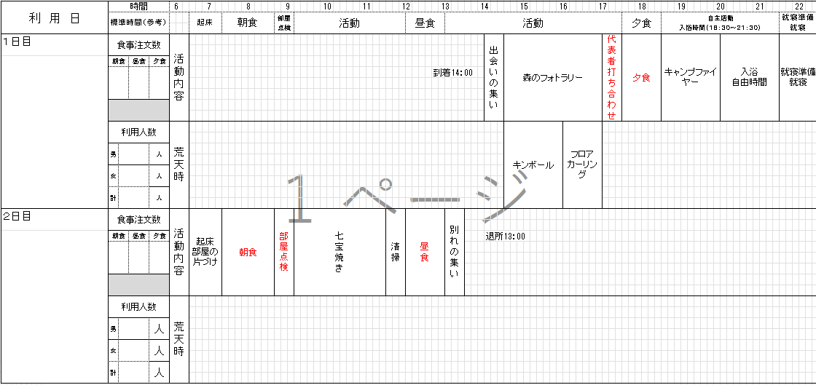
赤字について
食事、部屋点検は定時刻での提供にご協力ください。
朝食7：30、昼食12：00、夕食17：30
部屋点検8：45
利 用 日 |  | 時間 |  |  |  | 6 |  | 7 |  | 8 |  | 9 |  | 10 | 11 | 12 |  | 13 |  | 14 | 15 | 16 |  | 17 |  | 18 |  | 19 | 20 | 21 |  | 22
 |  | 標準時間（参考） |  |  |  |  | 起床 |  | 朝食 |  | 部屋 点検 |  | 活動 |  |  |  | 昼食 |  | 活動 |  |  |  |  |  | 夕食 |  | 自主活動 入浴時間（１８：３０～２１：３０） |  |  |  | 就寝準備 就寝

１日目 |  | 食事注文数 |  |  |  | 活動内容

0 |  | 朝食 |  | 昼食 | 夕食
 |  |  |  | 0 | 0

 |  | 利用人数 |  |  |  | 荒天時

 |  | 男 | 0 |  | 人
 |  | 女 | 0 |  | 人
 |  | 計 | 0 |  | 人

２日目 |  | 食事注文数 |  |  |  | 活動内容

1900-01-01 |  | 朝食 |  | 昼食 | 夕食
 |  | 0 |  | 0 | 0

 |  | 利用人数 |  |  |  | 荒天時

 |  | 男 | 0 |  | 人
 |  | 女 | 0 |  | 人
 |  | 計 | 0 |  | 人

 | ・入所は14時以降、退所は翌日の13時までにお願いしています。

 | ※日程の都合がつかない場合はご相談ください。

ネイパル厚岸利用計画書

 |  |  |  |  |  |  |  |  |  |  |  |  |  |  |  |  |  |  |  |  | 利用団体名 |  | 0

利 用 日 |  | 時間 |  |  |  | 6 |  | 7 |  | 8 |  | 9 |  | 10 | 11 | 12 |  | 13 |  | 14 | 15 | 16 |  | 17 |  | 18 |  | 19 | 20 | 21 |  | 22
 |  | 標準時間（参考） |  |  |  |  | 起床 |  | 朝食 |  | 部屋 点検 |  | 活動 |  |  |  | 昼食 |  | 活動 |  |  |  |  |  | 夕食 |  | 自主活動 入浴時間（１８：３０～２１：３０） |  |  |  | 就寝準備 就寝

３日目 |  | 食事注文数 |  |  |  | 活動内容

1900-01-02 |  | 朝食 |  | 昼食 | 夕食
 |  | 0 |  | 0 | 0

 |  | 利用人数 |  |  |  | 荒天時

 |  | 男 | 0 |  | 人

 |  | 女 | 0 |  | 人

 |  | 計 | 0 |  | 人

４日目 |  | 食事注文数 |  |  |  | 活動内容

1900-01-03 |  | 朝食 |  | 昼食 | 夕食
 |  | 0 |  | 0 | 0

 |  | 利用人数 |  |  |  | 荒天時

 |  | 男 | 0 |  | 人

 |  | 女 | 0 |  | 人

 |  | 計 | 0 |  | 人

ネイパル厚岸利用計画書

 |  |  |  |  |  |  |  |  |  |  |  |  |  |  |  |  |  |  |  |  | 利用団体名 |  | 0

利 用 日 |  | 時間 |  |  |  | 6 |  | 7 |  | 8 |  | 9 |  | 10 | 11 | 12 |  | 13 |  | 14 | 15 | 16 |  | 17 |  | 18 |  | 19 | 20 | 21 |  | 22
 |  | 標準時間（参考） |  |  |  |  | 起床 |  | 朝食 |  | 部屋 点検 |  | 活動 |  |  |  | 昼食 |  | 活動 |  |  |  |  |  | 夕食 |  | 自主活動 入浴時間（１８：３０～２１：３０） |  |  |  | 就寝準備 就寝

5日目 |  | 食事注文数 |  |  |  | 活動内容

1900-01-04 |  | 朝食 |  | 昼食 | 夕食
 |  | 0 |  | 0 | 0

 |  | 利用人数 |  |  |  | 荒天時

 |  | 男 | 0 |  | 人

 |  | 女 | 0 |  | 人

 |  | 計 | 0 |  | 人

6日目 |  | 食事注文数 |  |  |  | 活動内容

1900-01-05 |  | 朝食 |  | 昼食 | 夕食
 |  | 0 |  | 0 | 0

 |  | 利用人数 |  |  |  | 荒天時

 |  | 男 | 0 |  | 人

 |  | 女 | 0 |  | 人

 |  | 計 | 0 |  | 人

4)食事申込書
食事申込書 |  |  |  |  |  |  |  | 新規
申し込後に人数を変更される場合は
この項目を「変更」に変えてメール又はＦＡＸでください。
利用日の前日17時までお受けします。
FAX:0153-52-1152
利用団体名 |  | 担当者氏名 |  |  | 連絡先電話番号 |  |  |  | 記入日
 |  |  |  |  |  |  |  |  | 2026-04-15

野外炊事を実施される方
野外炊事を実施される場合は、食数欄を「野炊」に変更し、「５）野外炊事注文書」にてご注文ください。
※食数が入力されたままになると、金額確認に重複して反映されてしまいます
区 分 | 朝食 | 昼食 | 夕食 | お弁当 |  |  | 利用者数 （目安）
 |  |  |  | 幕ノ内弁当 | おにぎり弁当 | 提供時間
料 金 | 650円 | 750円 | 1,000円 | 750円 | 550円 |  | 4歳未満 | 4歳以上 | 小学生 | 中学生
提供時刻
日にち
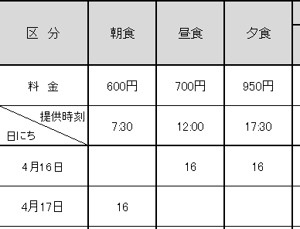
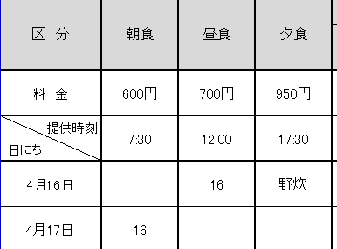
 | 7:30:00 | 12:00:00 | 17:30:00 | お受け取り後、2時間以内に お召し上がりください
0 |  |  |  |  |  | 0:00:00 | 高校生 | 大学生 | 成人 | 高齢者
1900-01-01 |  |  |  |  |  | 0:00:00
1900-01-02 |  |  |  |  |  | 0:00:00
1900-01-03 |  |  |  |  |  | 0:00:00 | 通信欄
1900-01-04 |  |  |  |  |  | 0:00:00
1900-01-05 |  |  |  |  |  | 0:00:00
1900-01-06 |  |  |  |  |  | 0:00:00
食数小計
合 計 | 0 | 0 | 0 | 0 | 0
支払額 | ¥0

アレルギーの有無 |  | 0

【食事、野外炊事料金キャンセルについて】
キャンセル規定は以下の通りです。
 |  |  |  |  |  | ○…キャンセル可 ×…キャンセル不可
利用日 | 0
キャンセル可能日 | -6 | 17:00まで | ※利用日初日から計算しています。
※期限を過ぎますとキャンセルをお受けできませんので、元の注文数分のお食事を用意させていただきます。

 |  |  |  |  |  |  |  |  |  |  | 新規
 |  |  |  |  |  |  |  |  |  |  | 変更 |  | 喫食当日 | 1日前 | 2日前 | 3日前 | 4日前 | 5日前 | 6日前 17時まで
 |  |  |  |  |  |  |  |  |  |  |  | キャンセル可否 | × | × | × | × | × | × | 〇

9)宿泊利用料免除申請書
「宿泊利用料免除申請書」作成の手引き ■宿泊利用料免除規定に該当する利用者名をを記入し、各団体でご提出ください。 ■「宿泊利用料免除申請書」は各号でわけて作成してください。 ■学校の場合は1号か2号に集約されます。 ■各団体の代表者印を押印した原本を事前に送付、または当日持参にてご提出ください。 ■免除は宿泊利用料のみに適用されます。（食事代や体験活動料は免除されません）
北海道立青少年体験活動支援施設ネイパル厚岸利用料免除申請書

 |  |  |  |  |  |  |  |  |  | 申請日 | 0
 | 次の者は第 |  | 号の該当者並びにその引率者であることを証明します。

申請者 |  | 団体 （学校名） | 0 |  |  |  |  | 代表者 氏名 |  | 0 |  |  | ㊞
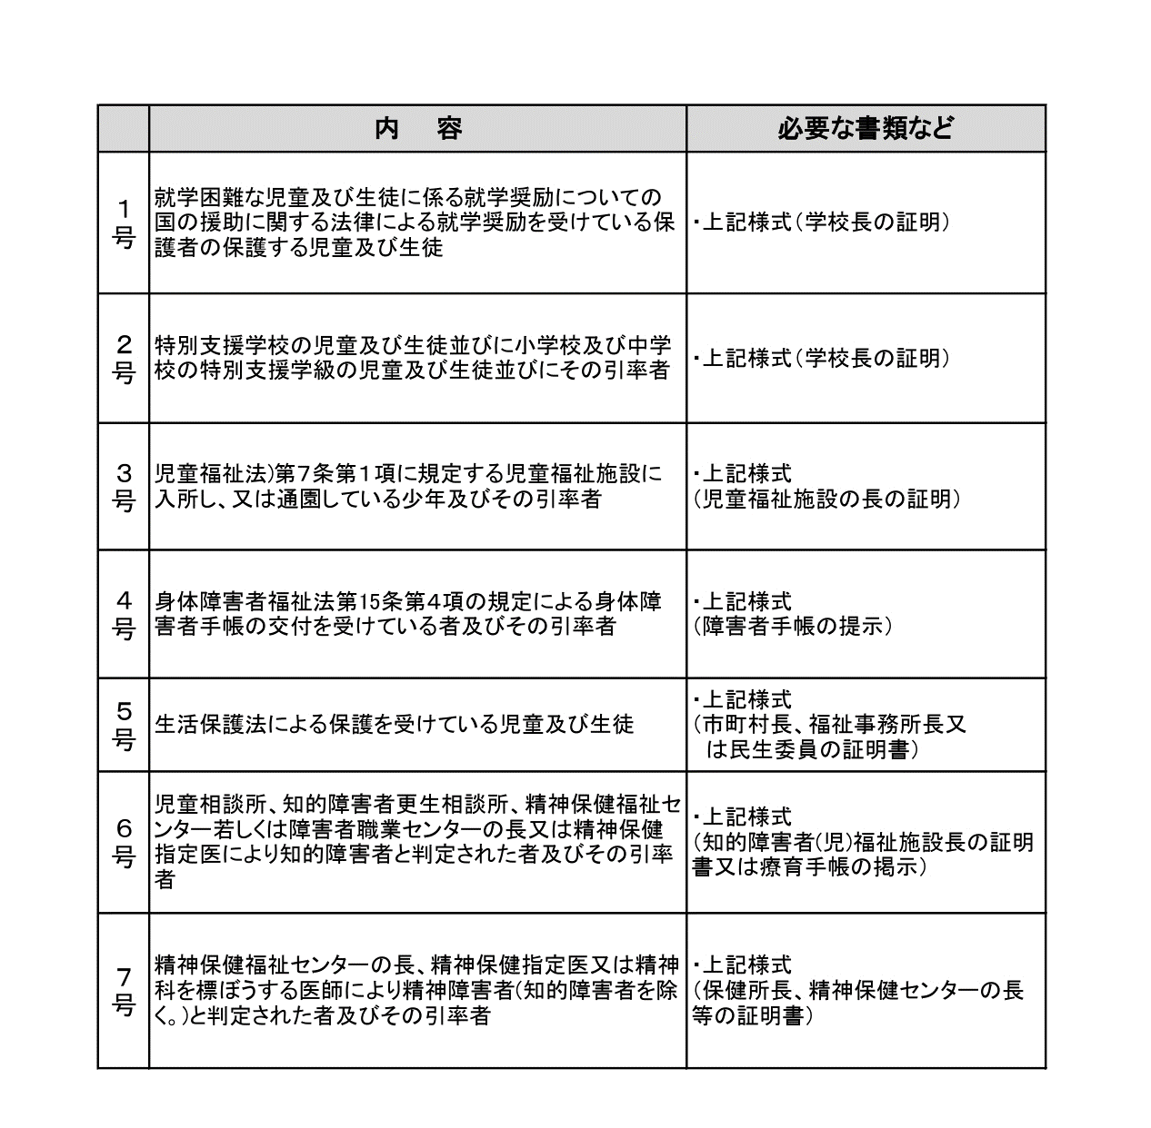
宿泊利用料免除規定
 |  | 住所 | 0

 |  | 記入者名 | 0 |  |  |  |  |  |  |  |  |  |  | 4才未満
 |  |  |  |  |  |  |  |  |  |  |  |  |  | 4才以上
利用期間 |  | 0 |  |  |  | ～ |  | 0 |  |  |  |  |  | 小学生
 |  |  |  |  |  |  |  |  |  |  |  |  |  | 中学生
 |  |  |  |  |  |  |  |  |  |  |  |  |  | 高校生
 |  |  |  |  |  |  |  |  |  |  |  |  |  | 引率
№ | 氏名 |  |  |  | 利用区分 |  | № | 氏名 |  |  |  | 利用区分
1 |  |  |  |  |  |  | 11
2 |  |  |  |  |  |  | 12
3 |  |  |  |  |  |  | 13
4 |  |  |  |  |  |  | 14
5 |  |  |  |  |  |  | 15
6 |  |  |  |  |  |  | 16
7 |  |  |  |  |  |  | 17
8 |  |  |  |  |  |  | 18
9 |  |  |  |  |  |  | 19
10 |  |  |  |  |  |  | 20

利用区分 |  |  |  | 料金 |  | 人数 |  |  | 泊数 |  | 金額
4歳以上の幼児 |  |  |  | 150円 |  |  |  |  |  |  | 0円
小学生・中学生 |  |  |  | 450円 |  |  |  |  |  |  | 0円
高校生 |  |  |  | 600円 |  |  |  |  |  |  | 0円
引率 |  |  |  | 1,400円 |  |  |  |  |  |  | 0円
一般 |  |  |  | 1,800円 |  |  |  |  |  |  | 0円
免除金額 |  |  |  |  |  |  |  |  |  |  | 0円

宿泊利用料の免除規定
■下記のいずれかに該当する利用者は、宿泊利用料が免除となります。

 | 内 容 |  |  |  |  |  |  |  | 必要な書類など
１号 | 就学困難な児童及び生徒に係る就学奨励についての国の援助に関する法律による就学奨励を受けている保護者の保護する児童及び生徒 |  |  |  |  |  |  |  | ・上記様式（学校長の証明）
２号 | 特別支援学校の児童及び生徒並びに小学校及び中学校の特別支援学級の児童及び生徒並びにその引率者 |  |  |  |  |  |  |  | ・上記様式（学校長の証明）
３号 | 児童福祉法)第７条第１項に規定する児童福祉施設に入所し、又は通園している少年及びその引率者 |  |  |  |  |  |  |  | ・上記様式 （児童福祉施設の長の証明）
４号 | 身体障害者福祉法第15条第４項の規定による身体障害者手帳の交付を受けている者及びその引率者 |  |  |  |  |  |  |  | ・上記様式 （障害者手帳の提示）
５号 | 生活保護法による保護を受けている児童及び生徒 |  |  |  |  |  |  |  | ・上記様式 （市町村長、福祉事務所長又 は民生委員の証明書）
６号 | 児童相談所、知的障害者更生相談所、精神保健福祉センター若しくは障害者職業センターの長又は精神保健指定医により知的障害者と判定された者及びその引率者 |  |  |  |  |  |  |  | ・上記様式 （知的障害者(児)福祉施設長の証明書又は療育手帳の掲示）
７号 | 精神保健福祉センターの長、精神保健指定医又は精神科を標ぼうする医師により精神障害者(知的障害者を除く。)と判定された者及びその引率者 |  |  |  |  |  |  |  | ・上記様式 （保健所長、精神保健センターの長等の証明書）

11)カヌー乗船名簿
〇カヌー乗船名簿

↓↓お申込みの前にご確認ください↓↓
※カヌーを申込む場合は、事前にお電話にて空き状況の確認を
お願いします。
※お申込みの前にアクティビティシート、確認事項をお読みください。
※カヌーを体験する場合は、参加同意書への署名が必要です。
未成年の場合は必ず保護者にご署名いただき、事前にネイパルに
ご提出ください。
※1号艇、10号艇はスタッフが乗船する救助艇です。
人数に余裕がある場合は、なるべく避けていただきますようお願いします。
学校・団体名:
日 程: | （ ）年（ ）月（ ）日 ( 午前 0r 午後 )
参加人数: | 児童・生徒（ ）名 + 引率（ ）名 ＝（ ）名

 | 乗船者氏名（カタカナ） | PFDサイズ | 保険加入希望 | 備考（疾患の有無、体格等）
１号艇 | スタッフ①

２号艇

３号艇

４号艇

５号艇

６号艇

７号艇

８号艇

９号艇

１０号艇
 |  |  | 無
 | スタッフ②
 |  | 保険料 | 0 | 円
※PFD（ライフジャケット）の目安（S:身長130㎝程度まで M：160㎝程度まで L:160㎝以上）
※傷害保険への加入を希望される場合は、「有」を選択願います。（保険料は体験料とは別料金）
※蜂アレルギー、心疾患、呼吸器疾患、てんかん、妊娠中などの場合は備考欄にご記入願います。

12)修学旅行等であることの証明書
◆学校関係者の皆様へ◆
内容をご確認の上、課税免除の対象となる施設は必ず左記「修学旅行等であることの証明書」を学校長が作成し、当日受付時にご提出ください。
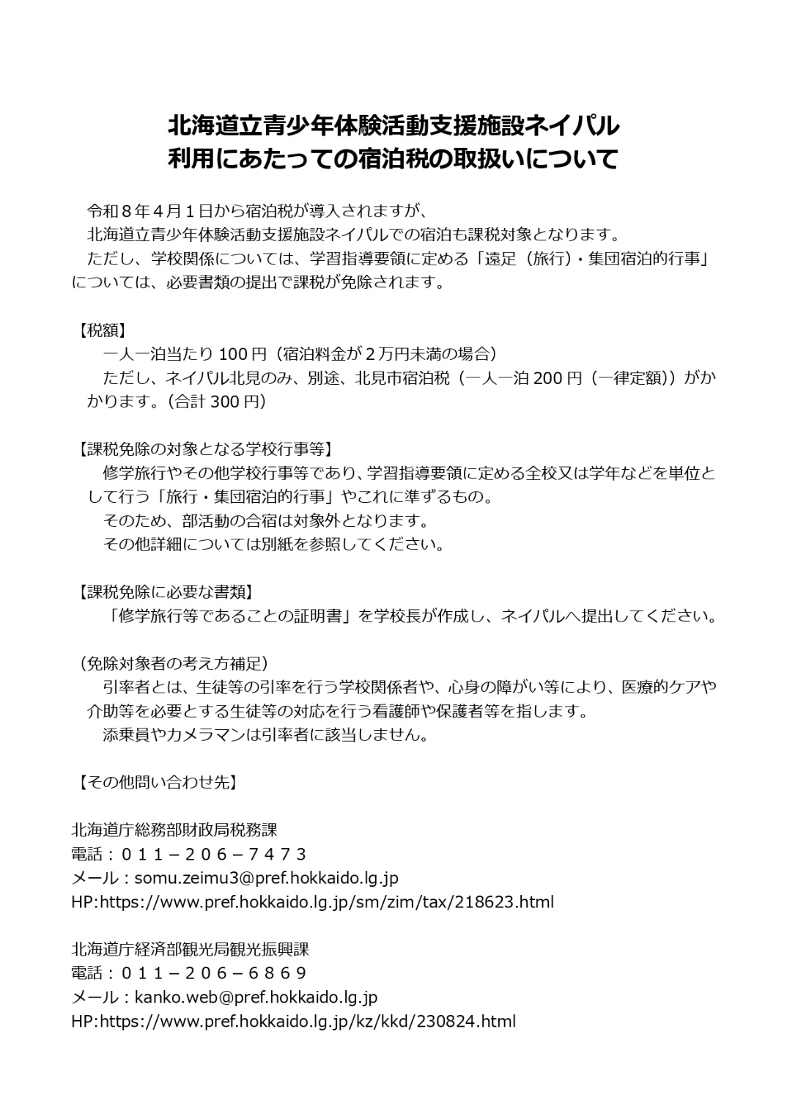

領収書発行希望確認シート
領収書発行希望確認シート
 | 領収書の分割を希望の方は、下記黄色の表に必要事項をご記入ください。 ※人数変更があった際には、実際の人数に合わせて記載を変更いたします。

 | 領収書発行日 （原則到着時にお支払いいただきます） | 団体名 |  | 必要枚数
 | 0 | 0

NO. | 宛名 | 但し書き | 金額（税込） | 消費税額 （自動計算） | 収入印紙 （自動計算）
例 | ネイパル中学校 | 生徒宿泊代（14人分） | 6300 | ¥572 | ✕
1 |  |  |  | ¥0 | ✕
2 |  |  |  | ¥0 | ✕
3 |  |  |  | ¥0 | ✕
4 |  |  |  | ¥0 | ✕
5 |  |  |  | ¥0 | ✕
6 |  |  |  | ¥0 | ✕
7 |  |  |  | ¥0 | ✕
8 |  |  |  | ¥0 | ✕
9 |  |  |  | ¥0 | ✕
10 |  |  |  | ¥0 | ✕
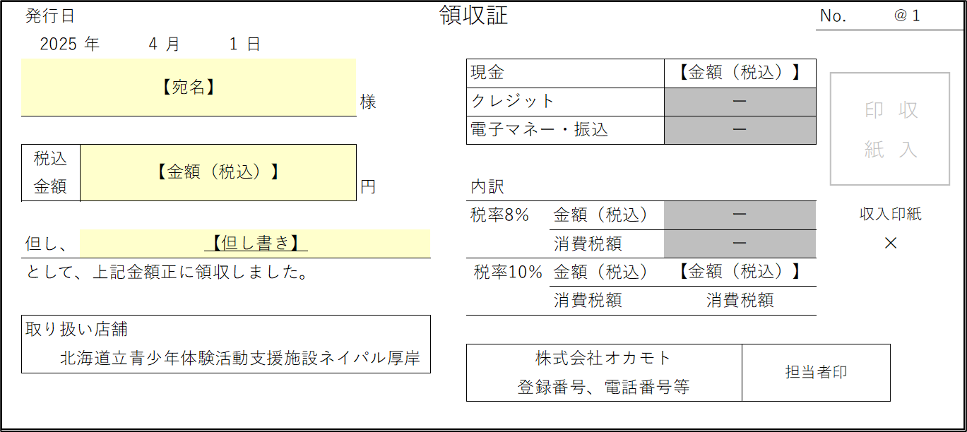
 | 下記のような領収書になります。

尾幌酪農ふれあい館【減免申請書】
 | 別記様式第1号（第3条、4条関係）

 | 厚岸町農業農村活性化施設 |  |  | 使用許可 |  |  | 申請書
 |  |  |  | 使用料免除

 |  |  |  |  |  |  |  | 0
こちらのシートには記載不要です。
左記施設をご利用の場合は、
「8)周辺施設減免入力シート」に
必要事項のご記入をお願いします。
 | 厚岸町 様
 |  |  |  |  |  | 住 所
 |  |  |  | 申請者 |  | 団体名
 |  |  |  |  |  | 氏 名

 | 厚岸町農業農村活性化施設を、次のとおり使用したいので申請します。
使用責任者 |  | 団体名 | 0 |  |  |  |  |  | 使用人数 | 0
 |  | 住所 | 0 |  |  | 電話番号 | 0
 |  | 氏名 | 0
使用施設名 |  | ☑厚岸町尾幌酪農ふれあい広場 □厚岸町上尾幌ふれあい体験農園
使用目的 |  | 0
使用室名 |  | 使用日時
1 | 0 | 0 |  |  |  | 0 | 時 | 0 | 分 | から
 |  | 0 |  |  |  | 0 | 時 | 0 | 分 | まで
 |  | 使用時間 |  | 0
2 | 0 | 0 |  |  |  | 0 | 時 | 0 | 分 | から
 |  | 0 |  |  |  | 0 | 時 | 0 | 分 | まで
 |  | 使用時間 |  | 0
使用付属設備及び備品 |  | 1 | スモークマシン |  | 2 | フードカッター |  | 3 | ミートチョッパー |  | FALSE | スモークマシン | FALSE | フードカッター | FALSE | ミートチョッパー
 |  | 4 | ソフトクリームフリーザー |  | 5 | スタッファ |  | 6 | チーズバット |  | FALSE | ソフトクリームフリーザー | FALSE | スタッファ | FALSE | チーズバット
 |  | 7 | 加湿冷蔵庫 |  | 8 | アイスクリームフリーザー |  | 9 | 真空包装機 |  | FALSE | 加湿冷蔵庫 | FALSE | アイスクリームフリーザー | FALSE | 真空包装機
←使用料免除申請は役場で記入するため、記載不要。
使用料免除申請 |  | 使用料の免除を次の理由により申請します。（□内にチェックをつける） □ 町若しくは町の委員会が主催し、又は国と共催する事業に使用する。 □ 町内の幼稚園、小中学校又は高等学校が使用する □ 公共団体又はその他町長が別に定める公共的団体が使用する □ その他特別の事情 理由：
摘 要 |  | 特別の設備をし、施設に変更を加え、又は備え付け以外の器具を持ち込み使用とするときは、備考欄に内容を記入し、関係書類等を添付すること
備 考 |  | 0
 |  | 0

B＆G海洋センター【減免申請書】
別記様式第一号（第5条、第7条関係）

厚岸町B＆G海洋センター |  |  | 使用許可 |  | 申請書
 |  |  | 使用料免除
 |  |  |  |  |  | 0
厚岸町教育委員会教育長 様

 |  |  |  | 住 所
 |  |  | 申請者 | 団体名
 |  |  |  | 氏 名

こちらのシートには記載不要です。
左記施設をご利用の場合は、
「8)周辺施設減免入力シート」に
必要事項のご記入をお願いします。
厚岸町B＆G海洋センターを、次のとおり使用したいので申請します。
使用責任者 | 団体名 | 0 |  |  |  |  | 使用人数 | 0
 | 住所 | 0 |  | 電話番号 | 0
 | 氏名 | 0
使用目的 | 0
使用日時 （体育施設） | 種 目 | 0 |  |  | 使用時間 |  | 0
 | 0 |  |  | 0 | 時 | 0 | 分 | から
 | 0 |  |  | 0 | 時 | 0 | 分 | まで
使用日時 （艇庫） | 種 目 |  |  |  | 使用時間
 |  |  |  |  | 時 |  | 分 | から
 |  |  |  |  | 時 |  | 分 | まで
免除申請 | 使用料の免除を次の理由により申請します。（□内にチェックをつける） □ 町若しくは教育委員会が主催し、又は国と共催する事業に使用する □ 町内の保育所、幼稚園、小中学校又は高等学校が使用する □ 町スポーツ協会又は町スポーツ協会に加盟する団体がスポーツの振興 普及を図るための行事に使用する □ 障害者基本法（昭和45年法律第84号）に規定する障害者及びその介助を 行う者が使用する □ 町内に在住する小学生及び中学生が土曜日に使用する □ 町スポーツ少年団が使用する。 □ 町内の小学校及び中学校のＰＴＡ活動で使用する。 ☑ 道立厚岸少年自然の家の事業に使用する □ その他特別の事情 理由：
備 考 | 区 分 | 小学生 | 中学生 | 高校生 | 一般 |  | 合計
 | 男 | 0 | 0 | 0 | 0 |  | 0
 | 女 | 0 | 0 | 0 | 0 |  | 0
 | 0
摘 要 | 特別の設備をし、施設に変更を加え、又は備え付け以外の器具を持ち込み使用とするときは、備考欄に内容を記入し、関係書類等を添付すること

温水プール【減免申請書】
別記様式第１号(第５条、第７条関係)

 |  |  |  | 厚岸町温水プール |  |  |  | 使用許可 |  |  |  |  | 申請書
 |  |  |  |  |  |  |  | 使用料免除

 |  |  |  |  |  |  |  |  |  |  |  |  |  |  |  | 0

 | 厚岸町教育委員会教育長 滝 川 敦 善 様

 |  |  |  |  |  |  |  | 申請者 |  |  |  | 住所
 |  |  |  |  |  |  |  |  |  |  |  | 団体名
 |  |  |  |  |  |  |  |  |  |  |  | 氏名

 | 厚岸町温水プールを、次のとおり使用したいので申請します。
こちらのシートには記載不要です。
左記施設をご利用の場合は、
「8)周辺施設減免入力シート」に
必要事項のご記入をお願いします。
使用責任者 |  | 団体名 |  | 0 |  |  |  |  |  |  |  |  |  |  |  |  |  | 使用人数 |  |  | 0 |  | 人
 |  | 住所 |  | 0 |  |  |  |  |  |  |  | 電話番号 |  | 0
 |  | 氏名 |  | 0
使 用 目 的 |  | 0
使 用 日 時 |  | 0 |  |  |  |  | 0 | 時 | 0 | 分 | から |  | 0 |  |  |  |  | 0 | 時 | 0 | 分 | まで
 |  | 令和 年 月 日 |  |  |  |  |  | 時 |  | 分 | から |  | 令和 年 月 日 |  |  |  |  | 時 分 |  |  |  | まで
使 用 人 員 |  |  | 幼（保）・小・中 |  |  | 0 | 人 |  | 高 校 |  |  |  | 0 |  | 人 |  | 一般 |  | 0 |  |  | 人
免除申請
 |  |  | 使用料の免除を次の理由により申請します。(□内にチェックを付ける。）

 |  |  | □ |  | 町内の保育所、幼稚園、小中学校又は高等学校が使用する。

 |  |  | □ |  | 町体育協会又は町体育協会に加盟する団体がスポーツの振興普及を図る
 |  |  |  | ための行事に使用する。

 |  |  | □ |  | 障害者基本法（昭和45年法律第84号）に規定する障害者及びその介助
 |  |  |  | を行う者が使用する。

 |  |  | □ |  | 町内に在住する小学生及び中学生が土曜日に使用する。

 |  |  | ☑ |  | 道立厚岸少年自然の家の事業に使用する。

 |  |  | □ |  | その他特別の事情 理由：

備 考 |  | 0

適 用 |  | 特別の設備をし、施設に変更を加え、又は備え付け以外の器具を持ち込み使用しようとするときは、備考欄に内容を記入し、関係書類等を添付すること。

森林センター【減免申請書】
 | 別記様式第1号（第3条関係）

 | 厚岸町緑のふるさと公園 |  |  | 森林センター |  | 申請書
 |  |  |  | 貸自転車

 |  |  |  |  |  |  | 0

こちらのシートには記載不要です。
左記施設をご利用の場合は、
「8)周辺施設減免入力シート」に
必要事項のご記入をお願いします。
 | 厚 岸 町 長 様
 |  |  |  |  | 住 所
 |  |  |  | 申請者 | 団体名
 |  |  |  |  | 氏 名

 | 私は、厚岸町緑のふるさと公園の森林センターを下記のとおり使用したいので、申請します。
使用責任者 |  | 団体名 | 0
 |  | 住所 | 0 |  | 電話番号 | 0
 |  | 氏名 | 0
使用人員 |  | 男 | 0 |  |  | 名
 |  | 女 | 0 |  |  | 名
 |  | 計 | 0 |  |  | 名
使用予定年月日 |  | 0
使用目的 |  | 0
使用室名 |  | 使用日時
1 | 集会室 兼 休憩室 |  |  |  |  | 時 |  | 分 | から
 |  |  |  |  |  | 時 |  | 分 | まで
 |  | 使用時間
2 | 研修室 兼 工作室 | 0 |  |  | 0 | 時 | 0 | 分 | から
 |  | 0 |  |  | 0 | 時 | 0 | 分 | まで
 |  | 使用時間 |  | 0
備 考 |  | 0
 |  | 0

木工センター【減免申請書】
 | 別記様式第1号（第3条関係）

厚岸町木工センター使用許可申請書

 |  |  |  |  |  |  | 0

こちらのシートには記載不要です。
左記施設をご利用の場合は、
「8)周辺施設減免入力シート」に
必要事項のご記入をお願いします。
 | 厚 岸 町 長 様
 |  |  |  |  | 住 所
 |  |  |  | 申請者 | 団体名
 |  |  |  |  | 氏 名

 | 厚岸町木工センターを下記のとおり使用したいので、申請いたします。
使用責任者 |  | 団体名 | 0
 |  | 住所 | 0 |  | 電話番号 | 0
 |  | 氏名 | 0
使用人員 |  | 男 | 0 |  |  | 名
 |  | 女 | 0 |  |  | 名
 |  | 計 | 0 |  |  | 名
使用予定年月日 |  | 0
使用目的 |  | 0
使用室名 |  | 使用日時
1 | 研修室 |  |  |  |  | 時 |  | 分 | から
 |  |  |  |  |  | 時 |  | 分 | まで
 |  | 使用時間
2 | 工作室 | 0 |  |  | 0 | 時 | 0 | 分 | から
 |  | 0 |  |  | 0 | 時 | 0 | 分 | まで
 |  | 使用時間 |  | 0
備 考 |  | 0
 |  | 0

